A
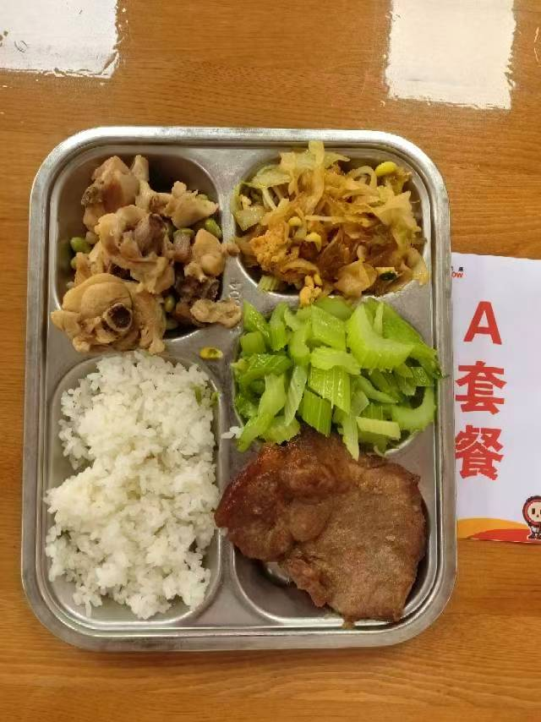
 |  | 中学18元 学生菜单
日期 | 菜谱 | 原料 | 营养
 | 毛豆炒仔鸡 | 鸡边腿块150g,毛豆肉20g | 能量 （kcal） | 911.40
 | 韩式烤梅肉 | 韩式猪梅肉110g | 蛋白质 （g） | 49.80
2026-05-18 | 炒合菜 | 山芋粉丝12g,卷心菜50g,黄豆芽30g,光明鲜鸡蛋25g | 脂肪 （g） | 31.40
星期一 | 炒西芹 | 西芹110g | 碳水 （g） | 107.40
 | 米饭 | 海丰优质大米110g | 钙 （mg） | 117.70
 | 冬瓜肉圆汤 | 10g肉丸10g,冬瓜40g | 铁 （mg） | 5.70
 |  |  | VA （μg） | 87.40
 |  |  | VC （mg） | 33.80
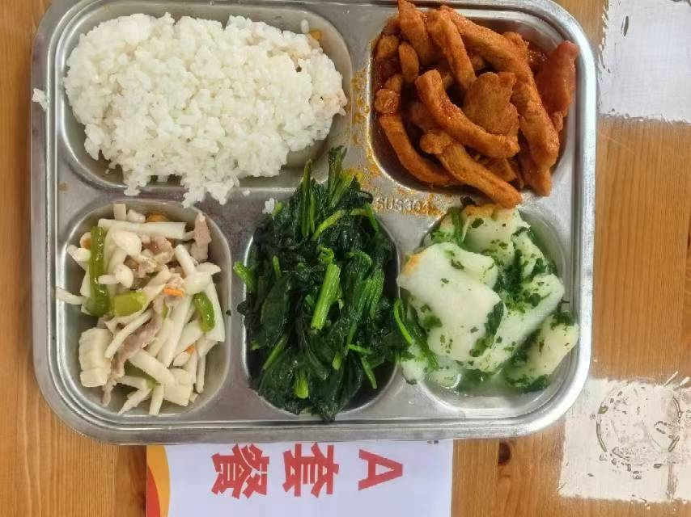
 | 荠菜烩鱼片 | 巴沙鱼片130g,荠菜10g,胡萝卜5g | 能量 （kcal） | 852.00
 | 茄汁排条 | 排条90g,番茄酱10g | 蛋白质 （g） | 42.70
2026-05-19 | 海鲜菇炒肉丝 | 海鲜菇80g,上浆肉丝15g,青圆椒10g,胡萝卜5g | 脂肪 （g） | 24.40
星期二 | 炒菠菜 | 菠菜110g | 碳水 （g） | 115.40
 | 米饭 | 海丰优质大米110g | 钙 （mg） | 127.90
 | 油豆腐鸭血粉丝汤 | 小油豆腐5g,鸭血25g,粉丝10g | 铁 （mg） | 14.20
 |  |  | VA （μg） | 300.70
 |  |  | VC （mg） | 47.90
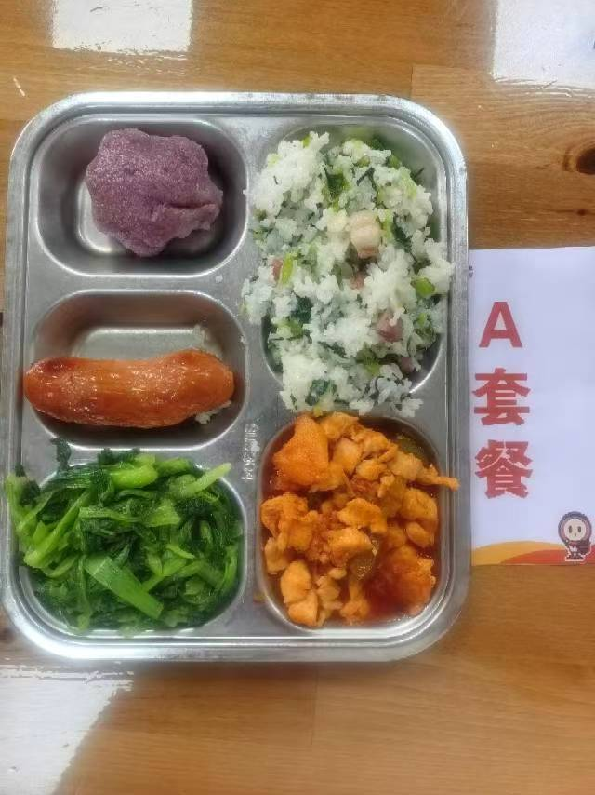
 | 夏威夷菠萝鸡丁 | 上浆鸡丁100g,糖水菠萝20g,青圆椒10g,番茄酱8g | 能量 （kcal） | 926.00
 | 爱森纯肉肠 | 爱森纯肉肠1根 | 蛋白质 （g） | 51.30
2026-05-20 | 黑米味猫爪糕 | 黑米味猫爪糕1只 | 脂肪 （g） | 26.40
星期三 | 炒鸡毛菜 | 鸡毛菜110g | 碳水 （g） | 120.80
 | 咸肉菜饭 | 咸腿肉25g,青菜60g,海丰优质大米110g | 钙 （mg） | 143.50
 | 鸡茸粟米蛋花羹 | 鸡肉糜10g,光明鲜鸡蛋15g,粟米10g | 铁 （mg） | 6.50
 |  |  | VA （μg） | 206.00
 |  |  | VC （mg） | 73.70
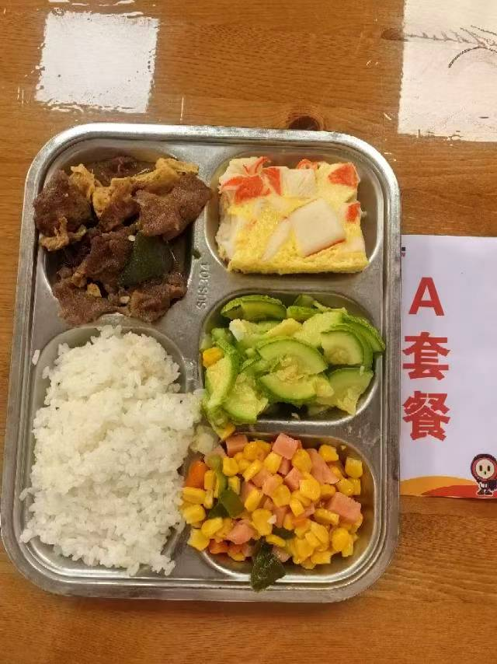
 | 蟹柳蒸蛋 | 蟹柳50g,光明鲜鸡蛋60g | 能量 （kcal） | 794.30
 | 沙茶腐竹牛肉片 | 上浆牛肉片85g,青圆椒15g,干腐竹5g,沙茶酱3g | 蛋白质 （g） | 46.20
2026-05-21 | 金玉满堂 | 盐水方腿25g,粟米55g,胡萝卜5g,青圆椒10g | 脂肪 （g） | 18.30
星期四 | 葱油西葫芦 | 西葫芦110g | 碳水 （g） | 111.20
 | 米饭 | 海丰优质大米110g | 钙 （mg） | 67.70
 | 玉米猪骨汤 | 玉米棒30g,汤骨块10g | 铁 （mg） | 6.30
 |  |  | VA （μg） | 161.90
 |  |  | VC （mg） | 36.80
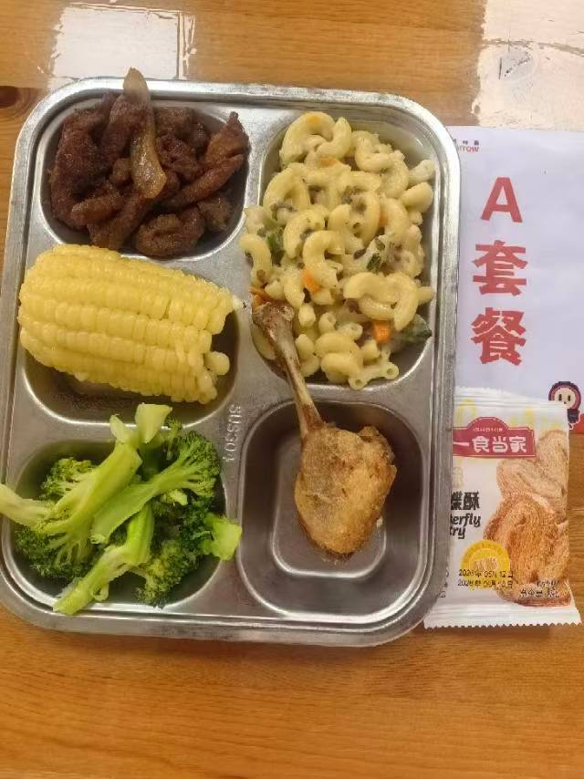
 | 香酥鸭腿 | 鸭腿125g | 能量 （kcal） | 885.60
 | 黑椒猪柳 | 黑椒猪柳90g,洋葱20g | 蛋白质 （g） | 46.80
2026-05-22 | 蒸玉米棒 | 玉米棒100g | 脂肪 （g） | 32.40
星期五 | 炒西兰花 | 西兰花100g | 碳水 （g） | 101.70
 | 奶油培根蘑菇通心粉 | 弯管通心粉70g,奶油培根蘑菇酱90g,毛芹5g,胡萝卜3g | 钙 （mg） | 73.20
 | 椰汁西米露 | 椰浆5g,小西米10g | 铁 （mg） | 6.80
 | Happyday（一食当家蝴蝶酥-原味） |  | VA （μg） | 65.50
 |  |  | VC （mg） | 55.90

B
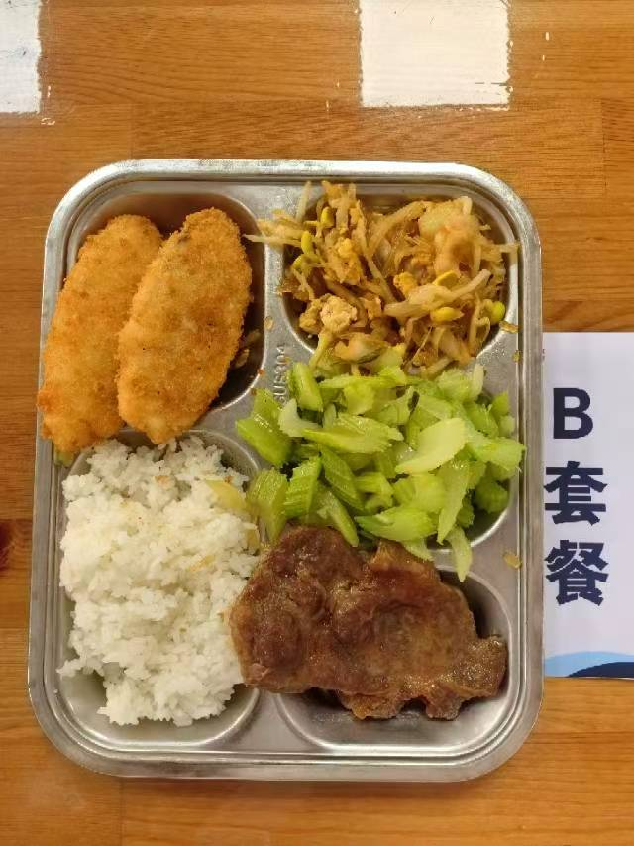
 |  | 中学18元B套 学生菜单
日期 | 菜谱 | 原料 | 营养
 | 黄金鱼排 | 40g鱼排2块 | 能量 （kcal） | 864.30
 | 韩式烤梅肉 | 韩式猪梅肉110g | 蛋白质 （g） | 146.00
2026-05-18 | 炒合菜 | 山芋粉丝12g,卷心菜50g,黄豆芽30g,光明鲜鸡蛋25g | 脂肪 （g） | 218.70
星期一 | 炒西芹 | 西芹110g | 碳水 （g） | 499.60
 | 米饭 | 海丰优质大米110g | 钙 （mg）
 | 冬瓜肉圆汤 | 10g肉丸10g,冬瓜40g | 铁 （mg）
 |  |  | VA （μg）
 |  |  | VC （mg）
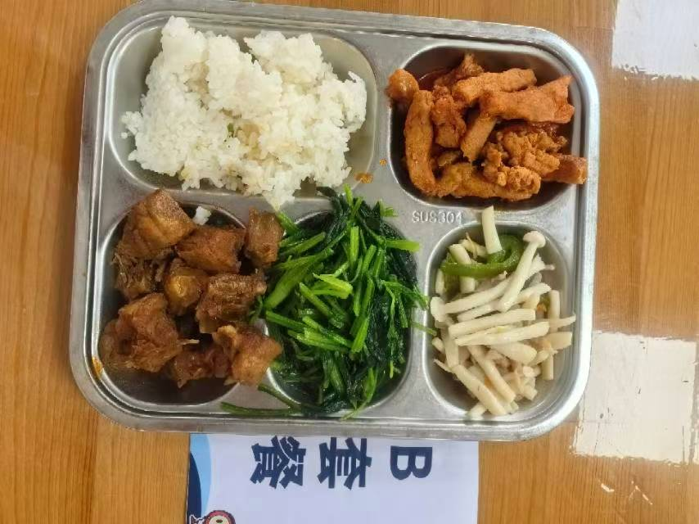
 | 三杯鸭 | 鸭边腿块150g,蒜米5g,鲜罗勒叶2g,三杯鸡汁25g | 能量 （kcal） | 892.90
 | 茄汁排条 | 排条90g,番茄酱10g | 蛋白质 （g） | 183.60
2026-05-19 | 海鲜菇炒肉丝 | 海鲜菇80g,上浆肉丝15g,青圆椒10g,胡萝卜5g | 脂肪 （g） | 285.30
星期二 | 炒菠菜 | 菠菜110g | 碳水 （g） | 424.00
 | 米饭 | 海丰优质大米110g | 钙 （mg）
 | 油豆腐鸭血粉丝汤 | 小油豆腐5g,鸭血25g,粉丝10g | 铁 （mg）
 |  |  | VA （μg）
 |  |  | VC （mg）
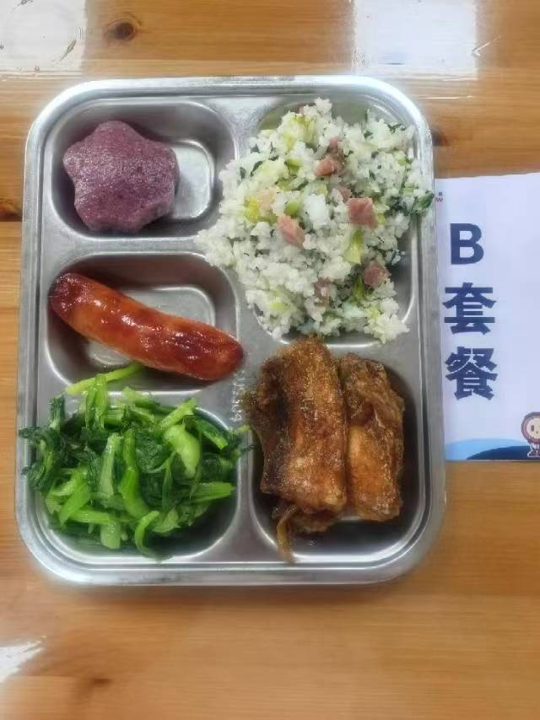
 | 糖醋带鱼 | 段带鱼110g | 能量 （kcal） | 890.80
 | 爱森纯肉肠 | 爱森纯肉肠1根 | 蛋白质 （g） | 170.40
2026-05-20 | 黑米味猫爪糕 | 黑米味猫爪糕1只 | 脂肪 （g） | 237.60
星期三 | 炒鸡毛菜 | 鸡毛菜110g | 碳水 （g） | 482.80
 | 咸肉菜饭 | 咸腿肉25g,青菜60g,海丰优质大米110g | 钙 （mg）
 | 鸡茸粟米蛋花羹 | 鸡肉糜10g,光明鲜鸡蛋15g,粟米10g | 铁 （mg）
 |  |  | VA （μg）
 |  |  | VC （mg）
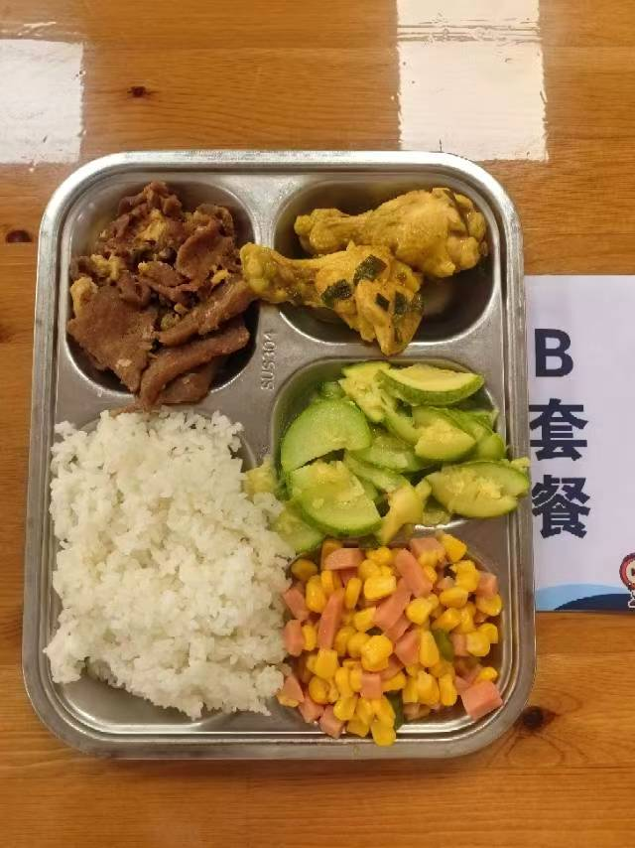
 | 本帮葱油鸡翅根 | 鸡翅根140g,咖喱粉0.5g,香葱5g | 能量 （kcal） | 836.90
 | 沙茶腐竹牛肉片 | 上浆牛肉片85g,青圆椒15g,干腐竹5g,沙茶酱3g | 蛋白质 （g） | 220.80
2026-05-21 | 金玉满堂 | 盐水方腿25g,粟米55g,胡萝卜5g,青圆椒10g | 脂肪 （g） | 191.70
星期四 | 葱油西葫芦 | 西葫芦110g | 碳水 （g） | 424.40
 | 米饭 | 海丰优质大米110g | 钙 （mg）
 | 玉米猪骨汤 | 玉米棒30g,汤骨块10g | 铁 （mg）
 |  |  | VA （μg）
 |  |  | VC （mg）
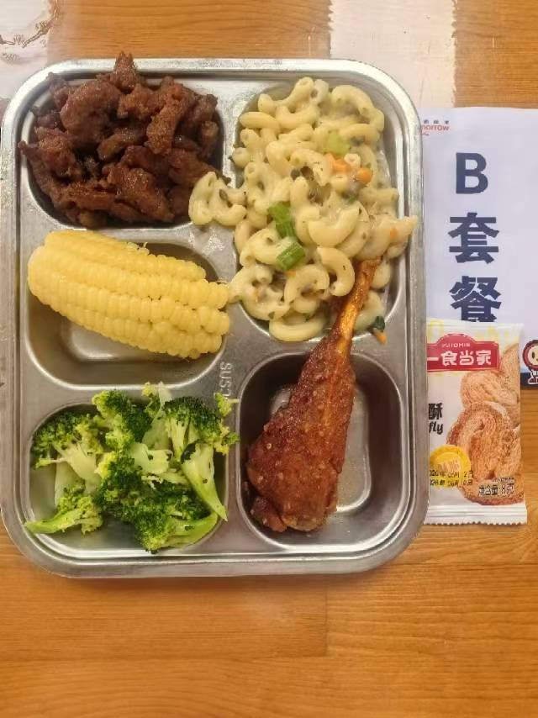
 | 孜然猪寸骨 | 孜然猪寸骨100g | 能量 （kcal） | 876.80
 | 黑椒猪柳 | 黑椒猪柳90g,洋葱20g | 蛋白质 （g） | 193.20
2026-05-22 | 蒸玉米棒 | 玉米棒100g | 脂肪 （g） | 273.60
星期五 | 炒西兰花 | 西兰花100g | 碳水 （g） | 410.00
 | 奶油培根蘑菇通心粉 | 弯管通心粉70g,奶油培根蘑菇酱90g,毛芹5g,胡萝卜3g | 钙 （mg）
 | 椰汁西米露 | 椰浆5g,小西米10g | 铁 （mg）
 | Happyday（一食当家蝴蝶酥-原味） |  | VA （μg）
 |  |  | VC （mg）

